2. 추진계획서
『2023년 경기도 소상공인 경영환경개선사업』 추진 계획서(심사 평가자료 활용)

1. 사업추진계획 심사평가 자료이므로 구체적으로 작성 요망
사업소개, 점포개선할 내용, 필요성 등
#{BSNS_PRTN_PLAN}

2. 사업장 현황 사진 (사업장 내·외부 사진)
구분 | 점포(영업장) 내·외부 사진(필수사진)
점포 내부사진 |  #{STOR_INNER}
점포 외부사진 | #{STOR_EXTRL}
★ 심사평가 자료로 활용되며 지원불가 품목 신청 시 선정에서 제외될 수 있으며 선정되더라도 변경하여야 함

4. JPG 첨부파일 (예제)
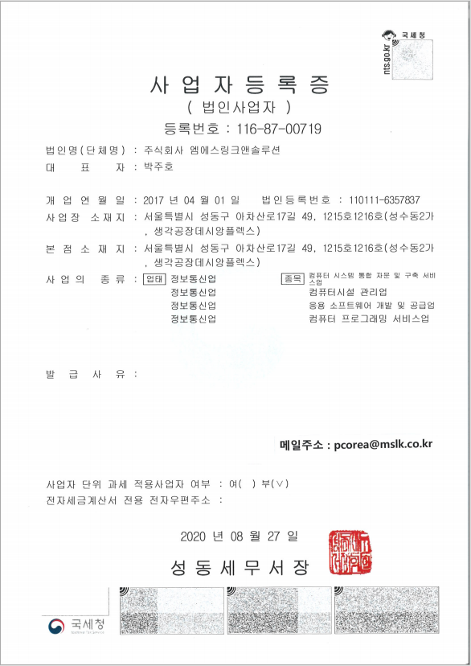
사업자등록증
 | 첨부된 텍스트명(타이틀) 표출(JPG)

